Feuille1
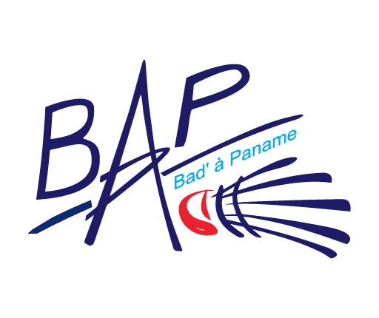 | Circuit départemental Jeunes 75 4ème étape du CDJ organisée par BAD' A PANAME Catégories : Poussins, Benjamins, Minimes - Simple
 | Dimanche 12 juin 2022 Gymnase Alice Milliat 11 ter Rue d'Alésia 75014 Paris

Nom du Club
Responsable du Club
Téléphone |  |  | Mail

Fiche d'inscriptions à envoyer à : tournoisbap75@gmail.com jusqu'au 20 mai 2022

 | NOM | Prénom | H/F | Catégorie (Poussin, Benjamin ou Minime) | N° Licence | Responsable légal | Total
1
2
3
4
5
6
7
8
9
10
11
12
13
14
15
16
17
18
19
20
 |  |  |  | Somme à régler par virement : |  |  | 0 €

Un tableau = 6€ par joueur
Contacts et renseignements : tournoisbap75@gmail.com
Un virement par club pour les frais d'inscriptions. Indiquer dans le libellé : CDJ 4 + sigle de votre club
BAD A PANAME IBAN : FR76 1027 8060 5400 0206 8640 186 BIC : CMCIFR2A Domiciliation : CCM PARIS 14, 68 rue de la Tombe Issoire, 75014 PARIS

